Treino
Dia | Treino | Séries x Reps | Carga Progressiva? | Semana | Dom | Seg | Ter | Qua | Qui | Sex | Sab | Dias Treinados
Segunda | Peito, ombro e tríceps | 3x10-15 | Sim | 1 |  | TRUE | 249 | 107 | 324 | 234 | TRUE | 6
Terça | Quadríceps e panturrilha | 3x10-15 | Sim | 2 |  | TRUE | 227 | 317 | TRUE |  |  | 4
Quarta | Cardio HIIT | 30-40min | - | 3 |  | TRUE | TRUE | TRUE | 346 | 337 | TRUE | 6
Quinta | Costas e bíceps | 3x10-15 | Sim | 4 |  | TRUE | 299 | 199 |  | 346 |  | 4
Sexta | Posteriores e glúteos | 3x10-15 | Sim | 5 |  | 527 | TRUE | 289 | 339 | - | 340 | 5
Sábado | Core | 30-40min | - | 6 |  | 438 | 338 | 359 | 455 | 439 |  | 5
Domingo | Descanso | - | - | 7 |  | 387 | 391 |  | 418 |  |  | 3
 |  |  |  | 8 |  | 188 | 435 |  | 379 | 481 |  | 4
 | Cardio? | Sim |  | 9 |  | 440 | 466 | 166 |  |  | 128 | 4
Tempo total (min) | Peso total (kg) | Intensidade | Gasto calórico (kcal) | 10 |  | 391 | 417 |  | 337 |  |  | 3
0:55:00 | 5,558 | Intenso | 507 | 11 |  | 515 |  |  |  |  | 724 | 2
 |  |  |  | 12 |  | 685 |  |  |  |  |  | 1
Carregar
Média total de gasto calórico (kcal) |  | Média semanal (kcal) |  | 13 |  |  |  | 582 | 626 |  |  | 2
377.5 |  | 507.0 |  | 14 |  |  |  | 680 |  |  |  | 1
 |  |  |  | 15 |  | 507 |  |  |  |  |  | 1
Meta |  |  |  | 16
1:00:00 | 6,000 | Intenso | 553 | 17
 |  |  |  | 18
 |  |  |  | 19
 |  |  |  | 20
 |  |  |  | 21
 |  |  |  | 22
 |  |  |  | 23
 |  |  |  | 24
 |  |  |  | 25
 |  |  |  | 26
 |  |  |  | 27
 |  |  |  | 28
 |  |  |  | 29
 |  |  |  | 30

Acompanhamento Semanal
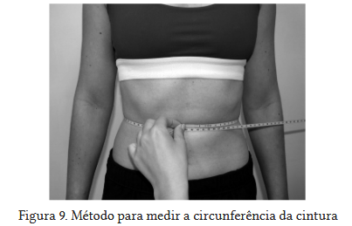
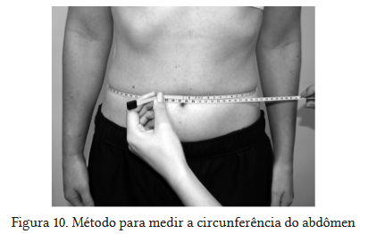
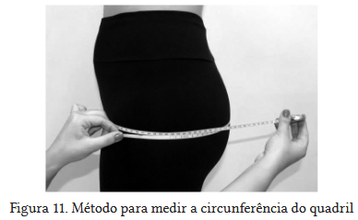
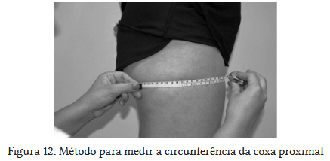
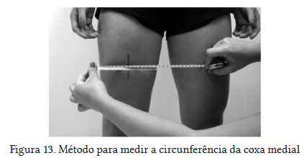
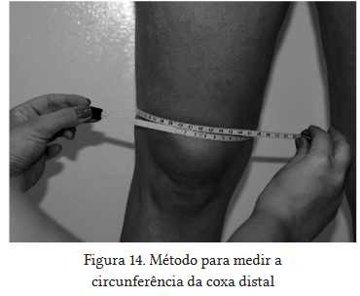
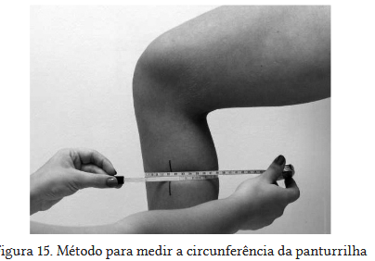
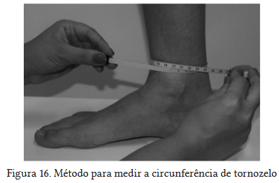
Peso e gordura
 | Gordura corporal (%) | Gordura visceral (%) | Musculos Esqueléticos (%) | Peso (kg)
Semana 0 |  |  |  | 105
Semana 1 |  |  |  | 102.8
Semana 2 | 31.9 | 13 | 32.9 | 101
Semana 3 |  |  |  | 99.6
Semana 4 |  |  |  | 98.7
Semana 5 |  |  |  | 98.3
Semana 6 |  |  |  | 97.6
Semana 7 |  |  |  | 96.7
Semana 8 |  |  |  | 96
Semana 9 |  |  |  | 95.9
Semana 10 |  |  |  | 95.3
Semana 11 |  |  |  | 94.3
Semana 12 |  |  |  | 93
Semana 13 |  |  |  | 92.2
Semana 14
Semana 15
Semana 16
Semana 17
Semana 18
Semana 19
Semana 20
Semana 21
Semana 22
Semana 23
Semana 24
Semana 25
Semana 26
Semana 27
Semana 28
Semana 29
Semana 30
Medidas
 | Cintura (cm) | Peito (cm) | Braço (cm) | Coxa (cm)
Semana 0
Semana 1
Semana 2
Semana 3
Semana 4
Semana 5 | 109.5 | 109.5 | 44 | 71
Semana 6 | 105 | 106.5 | 41.5 | 70
Semana 7 | 105.5 | 111 | 41.5 | 69.5
Semana 8 | 105.5 | 108.5 | 41.5 | 68
Semana 9 | 105.5 | 108.5 | 41.5 | 68
Semana 10 | 104 | 108 | 43 | 68
Semana 11 | 103 | 111 | 42 | 68
Semana 12 | 101.5 | 108 | 42 | 67
Semana 13 | 101 | 106.5 | 41 | 66.5
Semana 14
Semana 15
Semana 16
Semana 17
Semana 18
Semana 19
Semana 20
Semana 21
Semana 22
Semana 23
Semana 24
Semana 25
Semana 26
Semana 27
Semana 28
Semana 29
Semana 30
 |  |  |  |  |  |  |  |  |  |  |  | Fonte:
 |  |  |  |  |  |  |  |  |  |  |  | https://www.crefsp.gov.br/storage/app/arquivos/6d9646b6a173fba528f5c4edcf9b1d8d.pdf
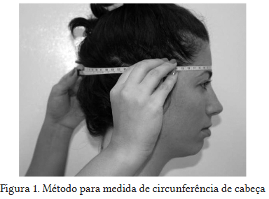
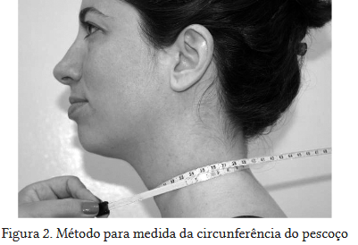

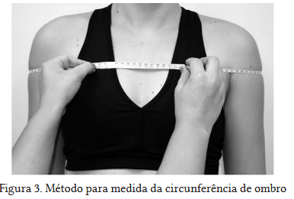
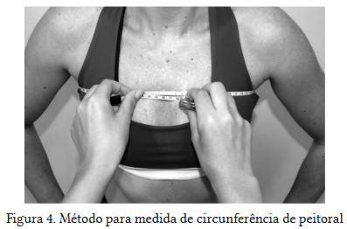
 |  | TOTAL = | -12.80 | kg
Semana | Data | Peso (kg) | Var (kg) | Gordura corporal (%) | Gordura visceral (%) | Musculos Esqueléticos (%) | Cintura (cm) | Peito (cm) | Braço (cm) | Coxa (cm) | Observações
Semana 0 | 2025-01-01 | 105
Semana 1 | 2025-05-11 | 102.8 | -2,2 (-2%)
Semana 2 | 2025-05-27 | 101 | -1,8 (-1,7%) | 31.9 | 13 | 32.9
Semana 3 | 2025-06-09 | 99.6 | -1,4 (-1,3%)
Semana 4 | 2025-06-11 | 98.7 | -0,8 (-0,9%)
Semana 5 | 2025-06-17 | 98.3 | -0,4 (-0,4%) |  |  |  | 109.5 | 109.5 | 44 | 71
Semana 6 | 2025-06-24 | 97.6 | -0,7 (-0,7%) |  |  |  | 105 | 106.5 | 41.5 | 70
Semana 7 | 2025-07-01 | 96.7 | -0,8 (-0,9%) |  |  |  | 105.5 | 111 | 41.5 | 69.5
Semana 8 | 2025-07-08 | 96 | -0,7 (-0,7%) |  |  |  | 105.5 | 108.5 | 41.5 | 68
Semana 9 | 2025-07-15 | 95.9 | 0 (-0,1%) |  |  |  | 105.5 | 108.5 | 41.5 | 68
Semana 10 | 2025-07-22 | 95.3 | -0,6 (-0,6%) |  |  |  | 104 | 108 | 43 | 68
Semana 11 | 2025-07-29 | 94.3 | -1 (-1%) |  |  |  | 103 | 111 | 42 | 68
Semana 12 | 2025-08-07 | 93 | -1,3 (-1,3%) |  |  |  | 101.5 | 108 | 42 | 67
Semana 13 | 2024-08-26 | 92.2 | -0,7 (-0,8%) |  |  |  | 101 | 106.5 | 41 | 66.5
Semana 14
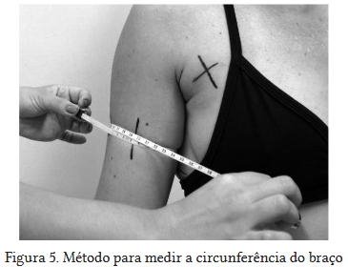
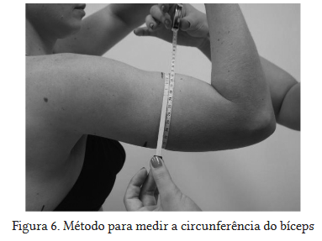
Semana 15
Semana 16
Semana 17
Semana 18
Semana 19
Semana 20
Semana 21
Semana 22
Semana 23
Semana 24
Semana 25
Semana 26
Semana 27
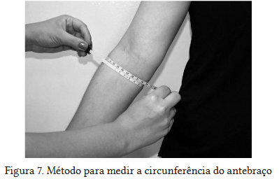
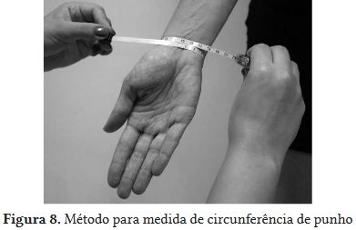
Semana 28
Semana 29
Semana 30

